상품제안서
[버스킹 마스터] 블루투스 스피커 600W / 무선마이크 / 이동식스피커 / | 상품코드: F27841

 |  |  |  |  |  |  | 02-412-0044 | www.easy1.co.kr
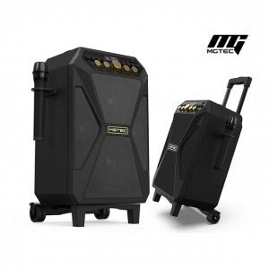

【상세/제작정보】

【인쇄/포장옵션】 | / 포장불가능

【공급단가】 | 수량 | 1~ | 10~ | 30~ | 50~ | 100~
*VAT별도 | 단가 | 465,600원 | 457,840원 | 446,200원 | 438,440원 | 426,800원

【상품 URL】 | https://dev.easy1.co.kr:443/src/goods_detail.php?gdno=27841

